问题与任务
问题描述 | 优先级 | 负责人 | 完成情况 | 开始时间 | 结束时间 | 工时 | 备注
1、测试问题修复 | 高 | 赵日朋 | 完成 | 2019/6/4 AM 9:00:00 | 2019/6/4 AM 11:30:00 | 2.5 | 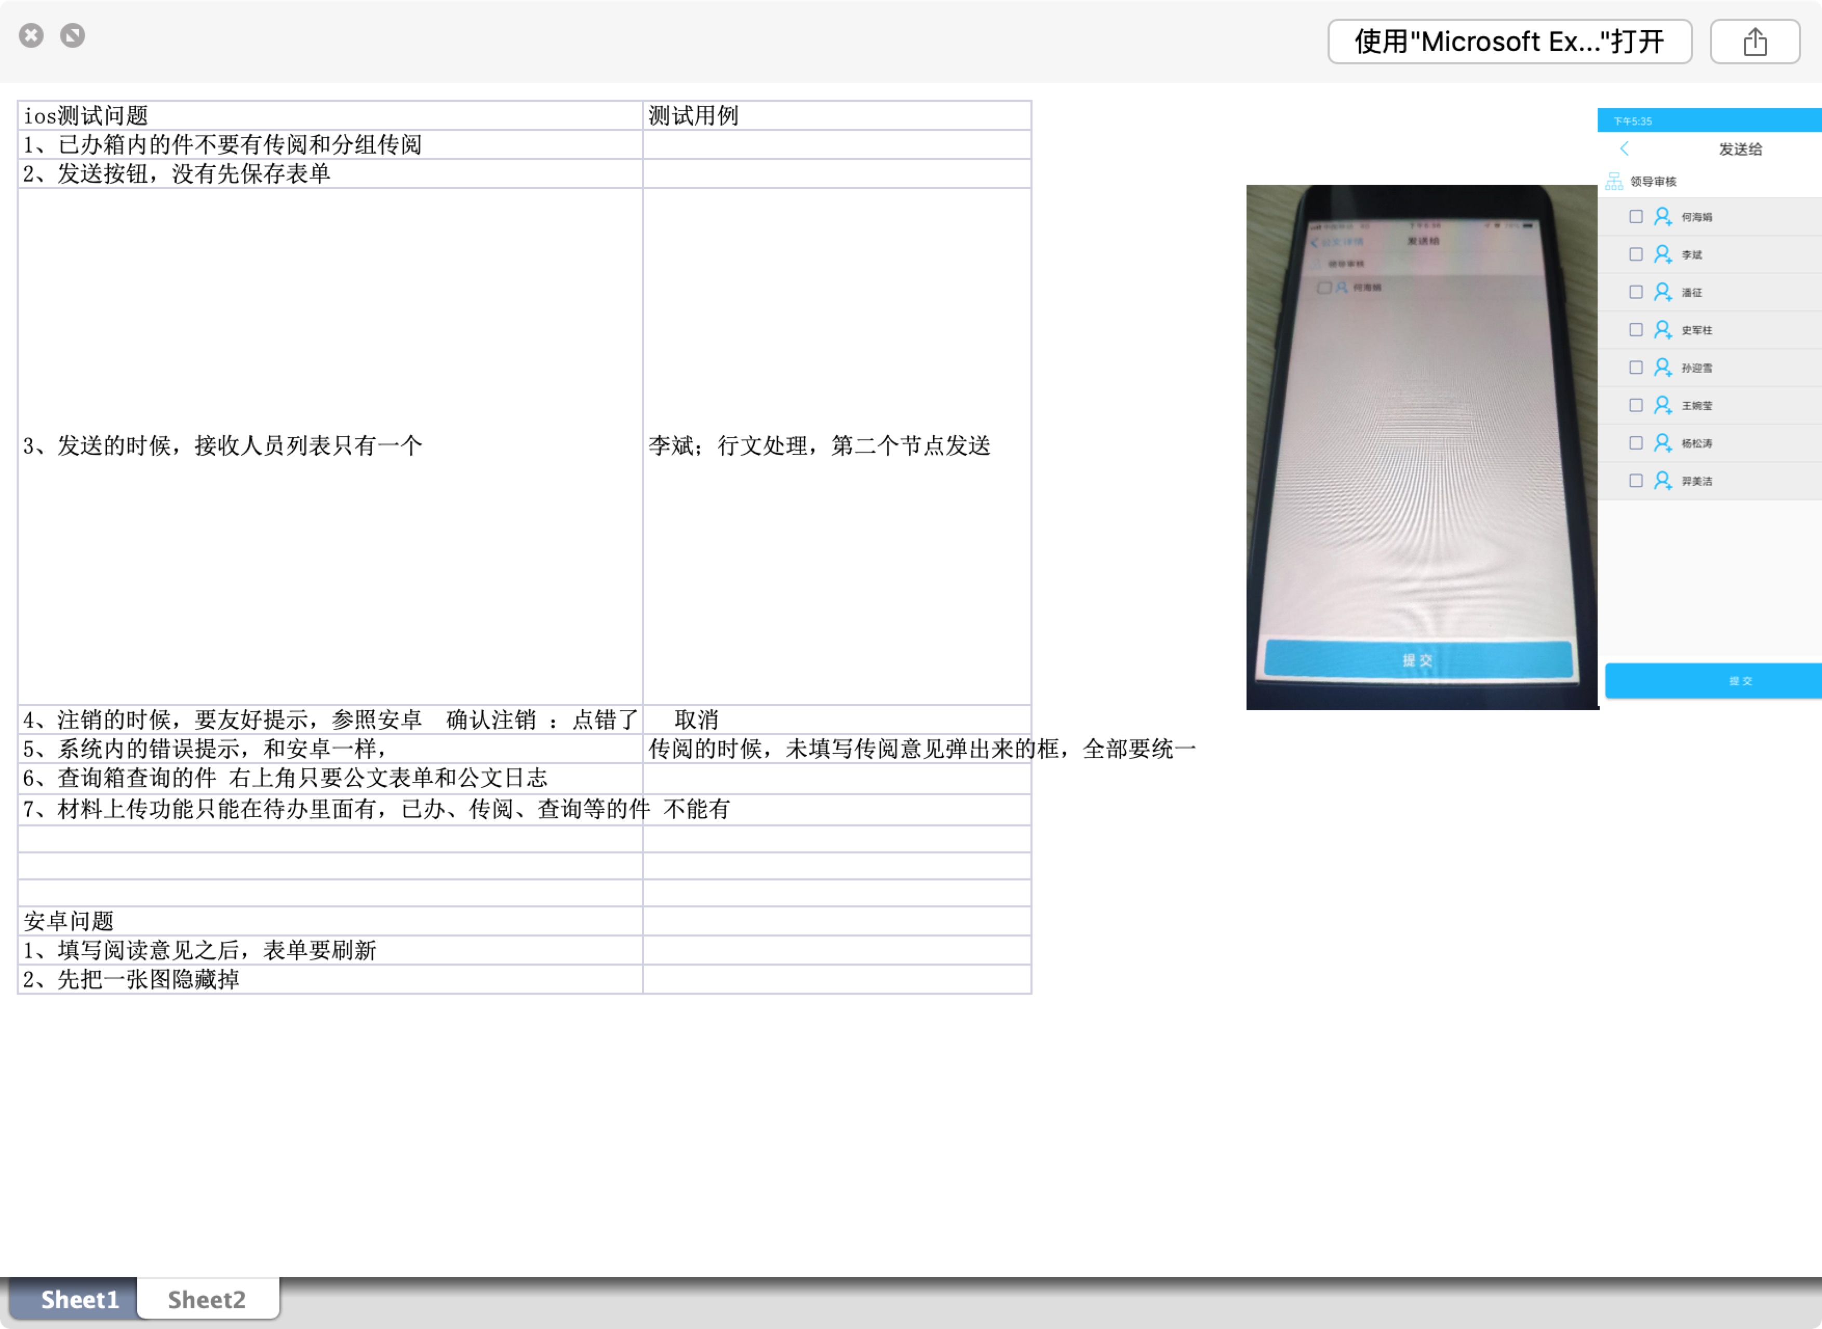
2、修复通知bug | 高 | 赵日朋 | 完成 | 2019/7/4 AM 10:20:00 | 2019/7/4 AM 11:30:00 | 1
3、廊坊项目 | 高 | 赵日朋 | 完成 | 2019/8/13 PM 4:00:00 | 2019/8/13 PM 5:00:00 | 1
4、廊坊项目：会签意见接口SignOpinion.ashx需要增加一个参数 label，把会签控件的label传过来 | 高 | 赵日朋 | 完成 | 2019/8/19 AM 9:00:00 | 2019/8/19 AM 13:00:00 | 2.5

